설계도
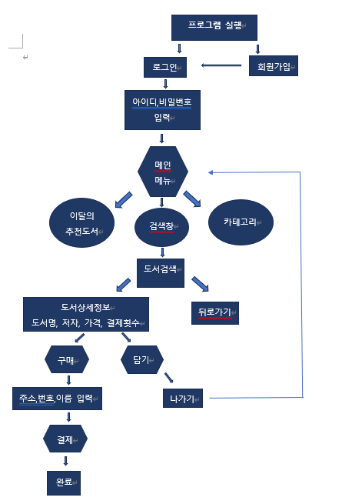

식별자목록
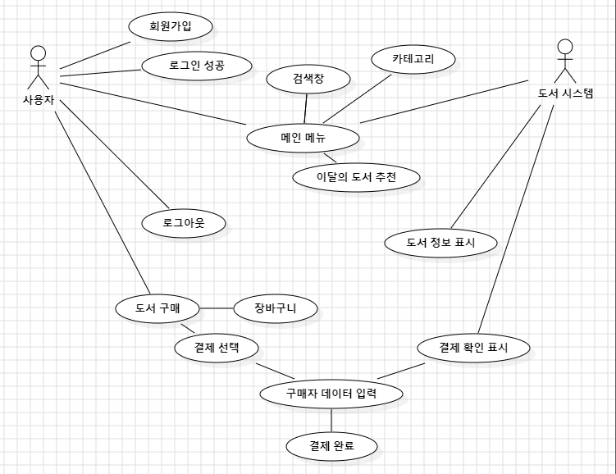
식별자 | 행위자 | 설명 | 담당자
UC - L01 | 관리자, 회원 | 회원 인증(로그인) | 현주. 다혜
UC - L02 | 회원 | 회원가입 | 다혜
UC - L03 | 회원 | 로그아웃 | 현주
UC - L04 | 관리자, 회원 | 메인메뉴 | 현주
UC - L05 | 관리자, 회원 | 이달의 도서 | 현주. 다혜
UC - L06 | 관리자, 회원 | 검색창 | 현주. 다혜
UC - L07 | 관리자, 회원 | 카테고리 | 다혜
UC - L08 | 관리자, 회원 | 도서 구매 | 다혜
UC - L09 | 회원 | 장바구니 담기 | 현주

